Hárok1
Dynamický nákupný systém "Nábytok pre UK 2023-2027"
Príloha č. 1 - Opis predmetu zákazky a ponuka uchádzača k čiastkovej zákazke "Nábytok pre UK 2026 - 020"
Obchodné meno uchádzača
Sídlo alebo miesto podnikania uchádzača, štát
IČO
Platca DPH v SR
Platca DPH v inom členskom štáte EÚ, resp. v tretej krajine
Prenos daňovej povinnosti
Zatriedenie hospodárskeho subjektu podľa veľkosti podniku
Zoznam dôverných informácií V prípade, ak ponuka uchádzača obsahuje dôverné informácie, uchádzač ich tu označí a vymenuje, v prípade potreby možno doplniť riadky. V prípade, že uchádzač nevyplní riadok, verejný obstarávateľ má za to, že jeho ponuka neobsahuje žiadne dôverné informácie
P.č. | Názov položky | Predpokladané množtvo na obdobie 12 mesiacov | Jednotková cena v Eur bez DPH | Celková cena za predpokladané množstvo v Eur bez DPH | Názov parametra | Požadovaná hodnota | Ponúknutá hodnota | Obrázok konkrétneho ponúknutého produktu, ktorý uchádzač ponúka | Potvrdenie ponúkaných hodnôt *
1 | Kancelárska stolička č.1 (Čalúnená kancelárska stolička s kĺbovým mechanizmom bez podrúčok, sklon a výšku operadla možno ľubovoľne nastaviť, sedadlo aj operadlo je čalúnené, päťramenný nylonový kríž, kolieska vhodné na všetky druhy podláh, výškovo nastaviteľné sedadlo – plynový piest, šírka sedadla 46 cm, hĺbka 44 cm, nosnosť min. 110 kg) | 5 |  | 0 | čalúnená stolička, poťah | látka |  | 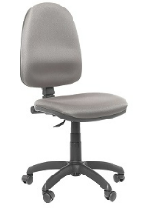
 |  |  |  |  | podrúčky | nie
 |  |  |  |  | operadlo | nastaviteľný sklon a výška
 |  |  |  |  | mechanika | kĺbová
 |  |  |  |  | päťramenný kríž stoličky | nylónový
 |  |  |  |  | kolieska | na všetky druhy podláh
 |  |  |  |  | výškovo nastaviteľné sedadlo | pomocou plynového piestu
 |  |  |  |  | minimálna šírka sedáku | 46 cm
 |  |  |  |  | minimálna hĺbka sedáku | 44 cm
 |  |  |  |  | minimálna požadovaná nosnosť | 110 kg
2 | Kancelárska stolička č.2 (Čalúnená látková kancelárska stolička s výškovo nastaviteľnými podrúčkami, tvarované výškovo nastaviteľné operadlo, plynulé nastavenie výšky sedadla pomocou plynového piestu, nastaviteľná výška sedu, nosnosť: min. 120 kg, šírka sedenia: 46 cm, hĺbka sedenia: 44 cm, päťramenný plastový kríž, asynchrónna mechanika, farba poťahu čierna, sivá, modrá alebo podľa vzorkovníka) | 28 |  | 0 | čalúnená stolička, poťah | látka |  | 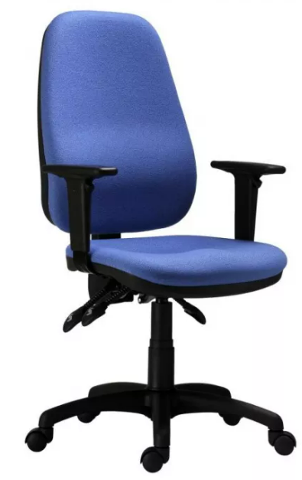
 |  |  |  |  | podrúčky | áno
 |  |  |  |  | operadlo | tvarované, výškovo nastaveteľné
 |  |  |  |  | výškovo nastaviteľné sedadlo | pomocou plynového piestu
 |  |  |  |  | päťramenný kríž stoličky | plastový
 |  |  |  |  | mechanika | asynchrónna
 |  |  |  |  | kolieska | na všetky druhy podláh
 |  |  |  |  | minimálna šírka sedáku | 46 cm
 |  |  |  |  | minimálna hĺbka sedáku | 44 cm
 |  |  |  |  | minimálna požadovaná nosnosť | 120 kg
3 | Kancelárska stolička č. 3 (Stolička so sieťovinou na operadle, vysoké operadlo v hornej časti, na mieste, kde sa opiera hlava, je potiahnuté čiernou koženkou, sedadlo potiahnuté priedušnou látkou, s hojdacou mechanikou a s aretáciou, výškovo nastaviteľná, pevné podrúčky, kovová a otočná konštrukcia, výplň sedadla: molitan /PUR pena, chrómovaný päťramenný kríž, plastové kolieska vhodné na mäkké povrchy, nosnosť min.120 kg, farba čierna, šírka sedáku 45 cm, hĺba sedáku 47 cm) | 45 |  | 0 | poťah operadla | sieťovina |  | 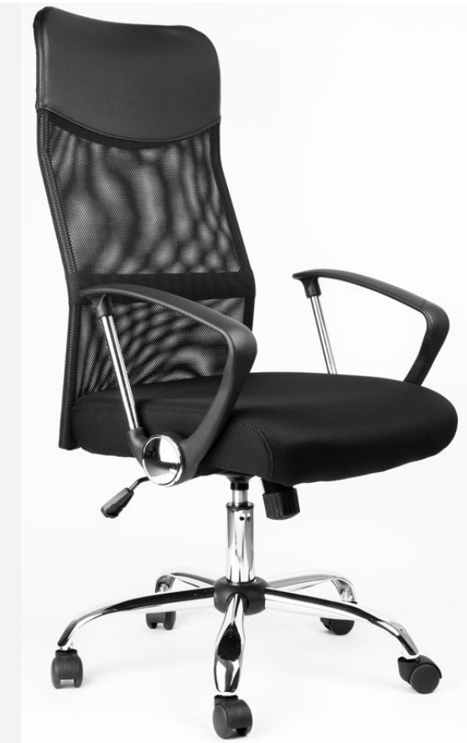
 |  |  |  |  | vysoké operadlo v hornej časti | potiahnuté koženkou
 |  |  |  |  | poťah sedadla | priedušná látka
 |  |  |  |  | výplň sedadla | molitan/PUR pena
 |  |  |  |  | podrúčky | pevné
 |  |  |  |  | mechanika | hojdacia s aretáciou
 |  |  |  |  | výškovo nastaviteľné sedadlo | pomocou plynového piestu
 |  |  |  |  | päťramenný kríž | chrómovaný
 |  |  |  |  | kolieska | plastové na mäkké povrchy
 |  |  |  |  | minimálna šírka sedáku | 45 cm
 |  |  |  |  | minimálna hĺbka sedáku | 47 cm
 |  |  |  |  | minimálna požadovaná nosnosť | 120 kg
4 | Kancelárska stolička č. 4 (Stolička je posadená na päťramennom kríži z hliníkovej zliatiny, ekv. plast, vhodná na dlhé sedenie 5-8 hodín denne, univerzálne kolesá pre mäkké a tvrdé podlahy, plynový piest zaisťuje výškové nastavenie stoličky, mechanika synchrónna s viacnásobnou aretáciou, plynulé nastavenie zmeny uhla sedáku a operadla, nastavenie hĺbky sedáku je súčasťou mechanizmu, možnosť nastavenia protiváhy, opierky rúk sú výškovo nastaviteľné sedadlo a operadlo je čalúnené zo studenej peny, kvalita poťahu látky s odolnosťou minimálne 150 000 cyklov, nosnosť min. 130 kg, farba sivá, čierna, resp. podľa vzorkovníka šírka sedadla 51 cm, hĺbka sedadla 46 cm) | 63 |  | 0 | kvalita poťahu látky/odolnosť | min. 150 000 cyklov |  | 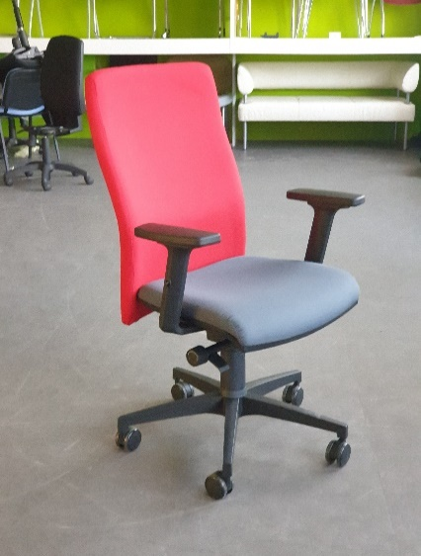
 |  |  |  |  | podrúčky | výškovo nastaviteľné
 |  |  |  |  | sedadlo aj operadlo | čalúnené zo studenej peny
 |  |  |  |  | mechanika | synchrónna s viacnásobnou aretáciou
 |  |  |  |  | nastavenie sedáku a operadla | plynulé nastavenie zmeny uhla sedáku a operadla, nastavenie hĺbky sedáku je súčasťou mechanizmu
 |  |  |  |  | nastavenie protiváhy | áno
 |  |  |  |  | výškovo nastaviteľné sedadlo | pomocou plynového piestu
 |  |  |  |  | päťramenný kríž | hliníkový / ekv. plast
 |  |  |  |  | doba sedenia | 5-8 hodín
 |  |  |  |  | kolieska | na všetky druhy podláh
 |  |  |  |  | minimálna šírka sedáku | 51cm
 |  |  |  |  | minimálna hĺbka sedáku | 46cm
 |  |  |  |  | minimálna požadovaná nosnosť | 130 kg
5 | Kancelárska stolička č.5 (Ergonomická stolička s podporou chrbtice, hlavová opierka nastaviteľná s náklonom, bedrová opierka výškovo nastaviteľná, mechanika synchrónna s aretáciou v 3 polohách, výškovo nastaviteľné opierky rúk,čalúnený sedák studenou penou, možnosť nastavenia hĺbky sedáku, materiál látka / sieťovina, farba čierna, nosnosť min. 120 kg, plastový kríž, šírka sedadla min. 50 cm, hĺbka sedadla 49 cm) | 73 |  | 0 | poťah operadla | sieťovina |  | 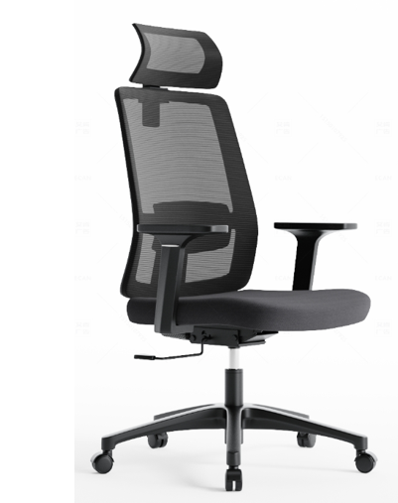
 |  |  |  |  | druh stoličky | ergonomická s podporou chrbtice
 |  |  |  |  | bedrová opierka | výškovo nastaviteľná
 |  |  |  |  | hlavová opierka | nastaviteľná s náklonom
 |  |  |  |  | poťah sedadla | priedušná látka
 |  |  |  |  | sedák | čalúnený studenou penou
 |  |  |  |  | podrúčky | výškovo nastaviteľné
 |  |  |  |  | mechanika | synchrónna s aretáciou v 3 polohách
 |  |  |  |  | výškovo nastaviteľné sedadlo | pomocou plynového piestu
 |  |  |  |  | päťramenný kríž | plastový, ekv. hliníkový
 |  |  |  |  | kolieska | plastové na mäkké povrchy
 |  |  |  |  | minimálna šírka sedáku | 50 cm
 |  |  |  |  | minimálna hĺbka sedáku | 49cm
 |  |  |  |  | minimálna požadovaná nosnosť | 120 kg
6 | Kancelárske kreslo látkové (Celočalúnené tvarované kreslo s prešívaním, vysoké operadlo s integrovanou hlavovou opierkou v rámci operadla, poťah celého kresla priedušná látka, podrúčky pevné čalúnené, mechanika hojdacia, nastaviteľná výška sedáku pomocou plynového piestu, päťramenný kríž plastový, plastové kolieska vhodné na mäkké povrchy, nosnosť min. 120 kg, farba sivá, resp. podľa vzorkovníka, minimálna šírka sedáku 50 cm, minimálna hĺba sedáku 50 cm) | 65 |  | 0 | druh stoličky | tvarovaná s prešívaným hrubým čalúnením |  | 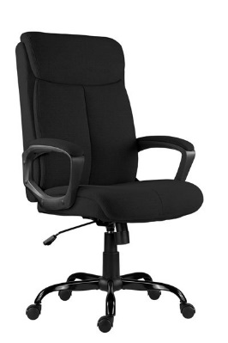
 |  |  |  |  | hlavová opierka | tvarovaná v rámci chrbtovej opierky
 |  |  |  |  | poťah celého kresla | priedušná látka
 |  |  |  |  | sedák aj operadlo | celo čalúnené vrátane hlavovovej oprierky
 |  |  |  |  | podrúčky | pevné čalúnené
 |  |  |  |  | mechanika | hojdacia
 |  |  |  |  | výškovo nastaviteľné sedadlo | pomocou plynového piestu
 |  |  |  |  | päťramenný kríž | plastový, ekv. hliníkový
 |  |  |  |  | kolieska | plastové na mäkké povrchy
 |  |  |  |  | minimálna šírka sedáku | 50 cm
 |  |  |  |  | minimálna hĺbka sedáku | 50 cm
 |  |  |  |  | minimálna požadovaná nosnosť | 120 kg
7 | Kancelárske kreslo koženka (Celočalúnené tvarované kreslo s prešívaním, vysoké operadlo s integrovanou hlavovou opierkou v rámci operadla, poťah celého kresla koženka/eko koža, podrúčky pevné čalúnené, mechanika hojdacia, nastaviteľná výška sedáku pomocou plynového piestu, päťramenný kríž plastový, nosnosť min. 120 kg, farba čierna, resp. podľa vzorkovníka, šírka sedáku 50 cm, hĺba sedáku 47 cm) | 23 |  | 0 | čalúnená stolička, poťah | koženka/eko koža |  | 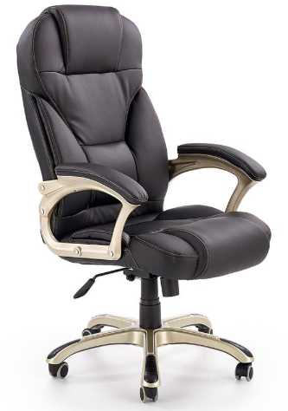
 |  |  |  |  | druh stoličky | tvarovaná s prešívaným hrubým čalúnením
 |  |  |  |  | hlavová opierka | tvarovaná v rámci chrbtovej opierky
 |  |  |  |  | sedák aj operadlo | celo čalúnené vrátane hlavovovej oprierky
 |  |  |  |  | podrúčky | pevné čalúnené
 |  |  |  |  | mechanika | hojdacia
 |  |  |  |  | výškovo nastaviteľné sedadlo | pomocou plynového piestu
 |  |  |  |  | päťramenný kríž | plastový, ekv. hliníkový
 |  |  |  |  | kolieska | plastové na mäkké povrchy
 |  |  |  |  | minimálna šírka sedáku | 50 cm
 |  |  |  |  | minimálna hĺbka sedáku | 47 cm
 |  |  |  |  | minimálna požadovaná nosnosť | 120 kg
8 | Kancelárske kreslo sieťovina (Ergonomické čalúnené kreslo s pevnými čalúnenými podrúčkami, druh poťahu sieťovina / 100% polyester, hlavová opierka pevne pripevnená k chrbtovej opierke, nakláňací mechanizmus, pneumatické nastavenie výšky sedadla, päťramenný kríž plastový, plastové kolieska vhodné na mäkké povrchy nosnosť min. 130 kg, farba čierna, resp. podľa vzorkovníka, šírka sedáku 50 cm, hĺba sedáku 50 39 cm) | 30 |  | 0 | poťahový materiál | sieťovina/100% polyester |  | 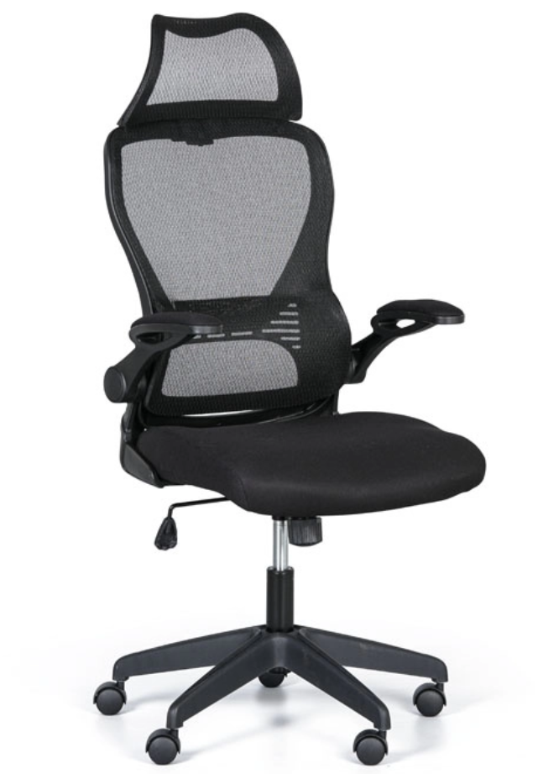
 |  |  |  |  | druh stoličky | ergonomické čalúnené kreslo
 |  |  |  |  | hlavová opierka | pevne pripevnená k chrbtovej opierke
 |  |  |  |  | sedák aj operadlo | celo čalúnené
 |  |  |  |  | podrúčky | pevné čalúnené
 |  |  |  |  | mechanika | nakláňací mechanizumus
 |  |  |  |  | výškovo nastaviteľné sedadlo | pneumatické nastavenie výšky sedadla
 |  |  |  |  | päťramenný kríž | plastový, ekv. hliníkový
 |  |  |  |  | kolieska | plastové na mäkké povrchy
 |  |  |  |  | minimálna šírka sedáku | 50 cm
 |  |  |  |  | minimálna hĺbka sedáku | 50 39 cm
 |  |  |  |  | minimálna požadovaná nosnosť | 130 kg
9 | Zdravotnícka stolička (Otočná bez podrúčok, poťahový materiál umývateľná koženka / eko koža, sedák čalúnený PUR penou vysokou min. 50 mm, chrbtová opierka, nastavenie výšky sedáku pomocou plynového piestu brzda pri odstránení zaťaženia (prevencia proti podbehnutiu) oceľový päťramenný kríž chrómovaný plastové kolieska vhodné na mäkké povrchy nosnosť min. 100 kg, farba čierna, biela, zelená, modrá, resp. podľa vzorkovníka, minimálna šírka sedáku 40 cm) | 40 |  | 0 | poťahový materiál | umývateľná koženka/ eko koža |  | 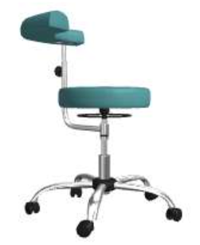
 |  |  |  |  | druh stoličky | zdravotnícka
 |  |  |  |  | chrbtová opierka | áno
 |  |  |  |  | čalúnenie | Sedák PUR pena vysoká min. 50 mm
 |  |  |  |  | podrúčky | nie
 |  |  |  |  | brzda pri odstránení zaťaženia | áno
 |  |  |  |  | výškovo nastaviteľné sedadlo | pomocou plynového piestu
 |  |  |  |  | päťramenný kríž | oceľový chrómový
 |  |  |  |  | kolieska | plastové na mäkké povrchy
 |  |  |  |  | farba | biela, čierna,zelená, modrá resp. podľa vzorkovníka
 |  |  |  |  | minimálna šírka sedáku | 40 cm
 |  |  |  |  | minimálna požadovaná nosnosť | 100 kg
10 | Laboratórna stolička (Otočná s chrbtovou opierkou, bez podrúčok, poťahový materiál umývateľná koženka / eko koža, sedák aj operadlo čalúnené PUR penou, nastavenie výšky sedáku pomocou plynového piestu, kĺbová mechanika, zabudovaný oporný kruh na nohy, oceľový päťramenný kríž chrómovaný, univerzálne kolieska, nosnosť min. 110 kg, farba čierna , biela, zelená, modrá, resp. podľa vzorkovníka. minimálna šírka sedáku 43 cm, min. hĺbka 39 cm, min. výška sedáku 63 cm) | 49 |  | 0 | poťahový materiál | umývateľná koženka/ eko koža |  | 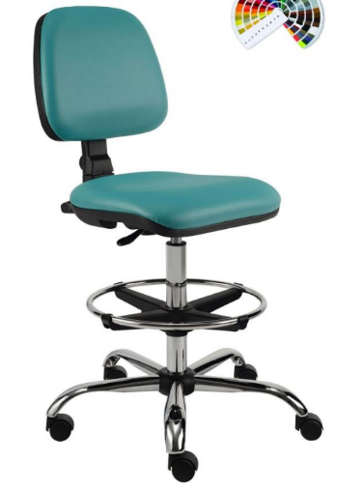
 |  |  |  |  | druh stoličky | čalúnená
 |  |  |  |  | farba | biela a farby podľa vzorkovníka
 |  |  |  |  | chrbtová opierka | áno
 |  |  |  |  | čalúnenie | sedák aj operadlo
 |  |  |  |  | podrúčky | nie
 |  |  |  |  | mechanika | kĺbová
 |  |  |  |  | výškovo nastaviteľné sedadlo | pomocou plynového piestu
 |  |  |  |  | oporný kruh na nohy | áno
 |  |  |  |  | päťramenný kríž | oceľový chrómovaný
 |  |  |  |  | kolieska | univerzálne
 |  |  |  |  | minimálna šírka sedáku | 43 cm
 |  |  |  |  | minimálna hĺbka sedáku | 39 cm
 |  |  |  |  | minimálna výška sedáku | 63 cm
 |  |  |  |  | minimálna požadovaná nosnosť | 110 kg
11 | Rokovacia stolička (S čalúneným sedadlom aj operadlom, kovový rám nôh i krížovej vzpery je čiernej alebo tmavosivej farby, materiál 100% polyester, nosnosť min. 110kg, minimálne rozmery sedadla: šírka 45 cm, hĺbka 40 cm, výška sedadla 45 cm, celková výška stoličky min. 78 cm, výplň do sedadla a operadla – polyuretánová pena, farba čalúnenia – sivá, modrá, čierna, bordová, zelená, resp. podľa vzorkovníka) | 242 |  | 0 | čalúnená stolička, poťah | látka, 100% polyester |  | 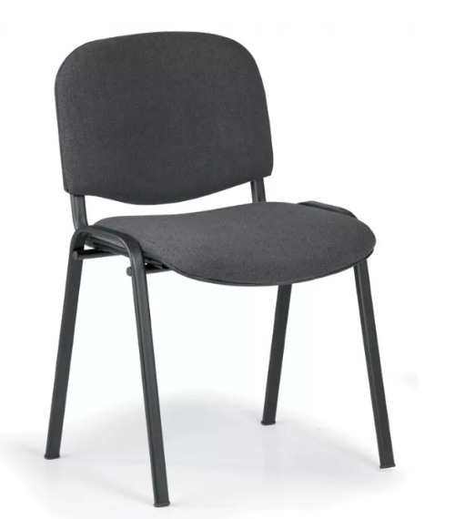
 |  |  |  |  | výplň sedadla a operadla | polyuretánová pena
 |  |  |  |  | podrúčky | nie
 |  |  |  |  | rám stoličky a krížovej vzpery | kovový
 |  |  |  |  | farba rámu | čierna/tmavosivá
 |  |  |  |  | celková výška stoličky | min. 78 cm
 |  |  |  |  | výška sedadla od zme | 45 cm
 |  |  |  |  | minimálna šírka sedáku | 45 cm
 |  |  |  |  | minimálna hĺbka sedáku | 40 cm
 |  |  |  |  | minimálna požadovaná nosnosť | 110 kg
12 | Taburetka k pracovnému stolu (Stolička bez opierky so štyrmi kovovými nohami, kovová konštrukcia pochrómovaná, materiál poťahu syntetická koža, prípadne iný zmývateľný PVC materiál, výplň sedadla: Molitan /PUR pena, farba krémová, čierna, resp. podľa vzorkovníka, nosnosť min. 110 kg, rozmery: výška min. 45 cm, priemer min. 40 cm, možnosť ukladania stoličiek na seba min. 5 ks) | 17 |  | 0 | operadlo | nie |  | 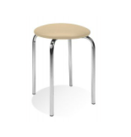
 |  |  |  |  | druh nôh | kovové
 |  |  |  |  | farba rámu | pochrómovaná /alu svetlo šedá
 |  |  |  |  | materiál poťahu | syntetická koža/ iný zmývateľný PVC
 |  |  |  |  | výplň sedadla | molitan/PUR pena
 |  |  |  |  | možnosť ukladania | stohovateľné min. 5 ks
 |  |  |  |  | minimálny priemer | 40 cm
 |  |  |  |  | minimálna výška sedáku | 45 cm
 |  |  |  |  | minimálna požadovaná nosnosť | 110 kg
13 | Kancelárske kreslo "mušla" (Konferenčné celočalúnené kreslo bez viditeľných drevených častí, poťah látka, odolnosť voči oteru: min 85 000 Martindaleho cyklov, výška 70-80 cm, šírka 65 -70 cm, hĺbka 55-65 cm, výška sedacej plochy 44-47 cm, vnútorná hĺbka sedenia min. 43 cm, druh náplne- pena, farebné prevedenie podľa vzorkovníka) | 61 |  | 0 | druh kresla | celočalúnené bez viditeľných drevených častí |  | 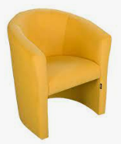
 |  |  |  |  | kvalita poťahu látky/odolnosť oteru | min. 85 000 cyklov
 |  |  |  |  | druh výplne | pena
 |  |  |  |  | opierky na ruky | áno
 |  |  |  |  | výška kresla | 70-80 cm
 |  |  |  |  | šírka kresla | 65-70 cm
 |  |  |  |  | hĺbka kresla | 55-65 cm
 |  |  |  |  | výška sedacej časti od zeme | 44-47 cm
 |  |  |  |  | minimálna hĺbka sedáku | 43 cm
14 | Konferenčný stolík č. 1 (Rozmery - šírka 80 cm, hĺbka 50 cm, výška 45 cm, materiál DTD laminovaná hr. 25 mm, ABS hrana 2 mm, v spodnej časti stola odkladacia plocha, nožičky drevovláknitá doska, farba: buk, dub, čerešňa, dub sonoma, dub bardolino, biela, resp. podľa vzorkovníka) | 24 |  | 0 | materiál | DTD laminovaná hr. 25 mm
 |  |  |  |  | hranovanie | ABS hrana 2 mm
 |  |  |  |  | odkladací priestor | v spodnej časti stola
 |  |  |  |  | nožičky | drevovlákniká doska
 |  |  |  |  | minimálna šírka | 80 cm
 |  |  |  |  | minimálna hľbka | 50 cm
 |  |  |  |  | minimálna výška | 45 cm
15 | Konferenčný stolík č. 2 (Rozmery - šírka 110 cm, hĺbka 70 cm, výška 45 cm , materiál DTD laminovaná hr. 25 mm, ABS hrana 2 mm, v spodnej časti stola odkladacia plocha, nožičky drevovláknitá doska, farba: buk, dub, čerešňa, dub sonoma, dub bardolino, biela, resp. podľa vzorkovníka) | 18 |  | 0 | materiál | DTD laminovaná hr. 25 mm
 |  |  |  |  | hranovanie | ABS hrana 2 mm
 |  |  |  |  | odkladací priestor | v spodnej časti stola
 |  |  |  |  | nožičky | drevovlákniká doska
 |  |  |  |  | minimálna šírka | 110 cm
 |  |  |  |  | minimálna hĺbka | 70 cm
 |  |  |  |  | minimálna výška | 45 cm
16 | 2 pohovka č. 1 (Vonkajšie rozmery sedačky (šxvxh) 137 x 77 x 80,5 cm, minimálne vnútorné rozmery sedenia: šírka 120 cm, hĺbka 53 cm, celočalúnená sedačka , sedacia časť aj operadlo vyplnené polyuretánovou penou s hustotou min. 20kg / m3, čalúnenie: látka – oderu odolná (min. 30 000 oderov), látka ktorá nežmolkuje (napr. 3 a viac test martindale), farba: béžová alebo tmavosivá, resp. podľa vzorkovníka, bez úložného priestoru, typ: nerozkladacia, na nožičkách, čisté línie, nosnosť: min. 190 kg) | 34 |  | 0 | minimálne vonkajšie rozmery (šxvxh) | 137 x 77 x 80,5 cm |  | 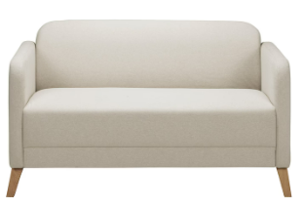
 |  |  |  |  | minimálne vnútorné rozmery sedenia | šírka 120 cm, hĺbka 53 cm
 |  |  |  |  | druh sedačky | celočalúnená
 |  |  |  |  | výplň sedáku aj operadla | polyuretánová pena s hustotou min. 20 kg/m3
 |  |  |  |  | kvalita poťahu látky/odolnosť oteru | min. 30 000 cyklov
 |  |  |  |  | úložný priestor | bez úložného priestoru
 |  |  |  |  | typ pohovky | čisté línie, nerozkladacia na nožičkách
 |  |  |  |  | minimálna nosnosť | 190 kg
17 | 3 pohovka č. 1 (Vonkajšie rozmery sedačky (šxvxh) 197 x 76 x 80 cm, minimálne vnútorné rozmery sedenia: šírka 180 cm, hĺbka 53 cm, celočalúnená sedačka , sedacia časť aj operadlo vyplnené polyuretánovou penou s hustotou min. 20kg / m3, čalúnenie: látka – oderu odolná (min. ako 30 000 oderov), látka ktorá nežmolkuje (napr. 3 a viac test martindale) , farba: béžová alebo tmavosivá, resp. podľa vzorkovníka, bez úložného priestoru, typ: nerozkladacia, na nožičkách, čisté línie, nosnosť: min. 220 kg) | 32 |  | 0 | minimálne vonkajšie rozmery (šxvxh) | 197 x 76 x 80 cm
 |  |  |  |  | minimálne vnútorné rozmery sedenia | šírka 180 cm, hĺbka 53 cm
 |  |  |  |  | druh sedačky | celočalúnená
 |  |  |  |  | výplň sedáku aj operadla | polyuretánová pena s hustotou min. 20 kg/m3
 |  |  |  |  | kvalita poťahu látky/odolnosť oteru | min. 30 000 cyklov
 |  |  |  |  | úložný priestor | bez úložného priestoru
 |  |  |  |  | typ pohovky | čisté línie, nerozkladacia na nožičkách
 |  |  |  |  | minimálna nosnosť | 220 kg
18 | Kreslo k pohovke č. 1 (Vonkajšie rozmery kresla (šxvxh) 70 x 75 x 73 cm, vnútorné rozmery sedenia: šírka 57 cm, hĺbka 46 cm, celočalúnená sedačka, sedacia časť aj operadlo vyplnené polyuretánovou penou s hustotou min. 20kg / m3, čalúnenie: látka – oderu odolná (min. 30 000 oderov) , látka ktorá nežmolkuje (napr. 3 a viac test martindale) , farba: výber zo vzorkovníka (min. 4 farby), na nožičkách, čisté línie, nosnosť: min. 120 kg) | 44 |  | 0 | minimálne vonkajšie rozmery (šxvxh) | 70 x 75 x 73 cm |  | 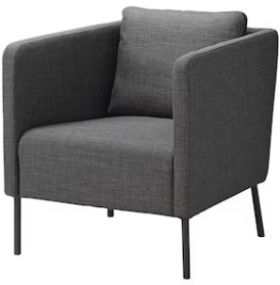
 |  |  |  |  | minimálne vnútorné rozmery sedenia | šírka 57 cm, hĺbka 46 cm
 |  |  |  |  | druh sedačky | celočalúnená
 |  |  |  |  | výplň sedáku aj operadla | polyuretánová pena s hustotou min. 20 kg/m3
 |  |  |  |  | kvalita poťahu látky/odolnosť oteru | min. 30 000 cyklov
 |  |  |  |  | úložný priestor | bez úložného priestoru
 |  |  |  |  | typ pohovky | čisté línie, nerozkladacia na nožičkách
 |  |  |  |  | minimálna nosnosť | 120 kg
19 | Pracovný stôl č. 1 (Rozmery - šírka 140 cm, hĺbka 60 cm, výška 70-75 cm, materiál DTD laminovaná hr. 25 mm, ABS hrana 2 mm, farba: buk, dub, čerešňa, dub sonoma, dub bardolino, biela, resp. podľa vzorkovníka, stolová noha výškovo nastaviteľná 4x, tvar okrúhly, farba čierna/ strieborná) | 7 |  | 0 | rozmery (š x h x v) | 140 x 60 x 70-75 cm
 |  |  |  |  | materiál | DTD laminovaná hr. 25 mm
 |  |  |  |  | hranovanie | ABS hrana 2 mm
 |  |  |  |  | stolová noha | okrúhla, výškovo nastaviteľná
 |  |  |  |  | farba nožičky | čierna/strieborná
20 | Pracovný stôl č. 2 (Rozmery - šírka 160 cm, hĺbka 80 cm, výška 70-75 cm, materiál DTD laminovaná hr. min. 18-25 mm, ABS hrana 2 mm, rám stola tvorí kovová konštrukcia, ktorá je zváraná z profilovej ocele: rám stola z profilu 35 x 20 mm a nohy stola min. 30 x 30 mm , nohy sú vybavené plastovými koncovkami a rektifikáciou, povrchová úprava kovových častí práškovým lakom vo farbách RAL sivá, farba: buk, dub, čerešňa, dub sonoma, dub bardolino, biela, resp. podľa vzorkovníka) | 10 |  | 0 | rozmery (š x h x v) | 160 x 80 x 70-75 cm
 |  |  |  |  | materiál | DTD laminovaná hr. 25 mm
 |  |  |  |  | hranovanie | ABS hrana 2 mm
 |  |  |  |  | konštrukcia | kovová konštrukcia zváraná z profilovej ocele
 |  |  |  |  | rám stola | profil min. 35x20 mm
 |  |  |  |  | nohy stola | profil min. 30x30 mm
 |  |  |  |  | zakončenie nôh stola | plastové koncovky s rektifikáciou
 |  |  |  |  | povrchová úprava kovových častí | práškový lak vo farbách RAL sivá
21 | Kancelársky stôl č.1 (Rozmery - šírka 120 cm, hĺbka 60 cm, výška 73-77 cm, materiál DTD, pracovná doska - laminovaná hr. 25 mm, ABS hrana 2 mm, podnožie - hrúbka min. 18 mm, farba: buk, dub, čerešňa, dub sonoma, dub bardolino, biela, resp. podľa vzorkovníka) | 26 |  | 0 | rozmery (š x h x v) | 120 x 60 x 73-77 cm
 |  |  |  |  | materiál | DTD
 |  |  |  |  | pracovná doska | laminovaná min. hr. 25 mm
 |  |  |  |  | hranovanie | ABS hrana 2 mm
 |  |  |  |  | podnožie | hrúbka min. 18 mm
 |  |  |  |  | zástena | min. 50 cm
22 | Kancelársky stôl č.2 (Rozmery - šírka 140 cm, hĺbka 80 cm, výška 73-77 cm, materiál DTD, pracovná doska - laminovaná hr. 25 mm, ABS hrana 2 mm, podnožie - hrúbka min. 18 mm, farba: buk, dub, čerešňa, dub sonoma, dub bardolino, biela, resp. podľa vzorkovníka) | 40 |  | 0 | rozmery (š x h x v) | 140 x 70-80 x 73-77 cm
 |  |  |  |  | materiál | DTD
 |  |  |  |  | hranovanie | ABS hrana 2 mm
 |  |  |  |  | pracovná doska | laminovaná min. hr. 25 mm
 |  |  |  |  | podnožie | hrúbka min. 18 mm
 |  |  |  |  | zástena | min. 50 cm
23 | Kancelársky stôl č.3 (Rozmery - šírka 160 cm, hĺbka 75- 80 cm, výška 73-77 cm, materiál DTD, pracovná doska- laminovaná hr. 25 mm, ABS hrana 2 mm, podnožie - hrúbka min. 18 mm, farba: buk, dub, čerešňa, dub sonoma, dub bardolino, biela, resp. podľa vzorkovníka) | 59 |  | 0 | rozmery (š x h x v) | 160 x 75-80 x 73-77 cm
 |  |  |  |  | materiál | DTD
 |  |  |  |  | podnožie | hrúbka min. 18 mm
 |  |  |  |  | pracovná doska | laminovaná min. hr. 25 mm
 |  |  |  |  | hranovanie | ABS hrana 2 mm
 |  |  |  |  | zástena | min. 50 cm
24 | Kancelársky stôl č. 4 (Rozmery 160x80x75 cm, farba - čerešňa, 1 výrez na káble v hornom rohu, materiál DTD, pracovná doska- laminovaná hr. 25 mm, ABS hrana 2 mm) | 4 |  | 0 | rozmery (š x h x v) | 160x80x75 cm
 |  |  |  |  | farba | čerešňa
 |  |  |  |  | materiál | DTD
 |  |  |  |  | pracovná doska | laminovaná min. hr. 25 mm
 |  |  |  |  | hranovanie | ABS hrana 2 mm
 |  |  |  |  | výrezy | jeden výrez na káble v hornom rohu (pravý, alebo ľavý)
25 | 3 zásuvkový kontajnér (Rozmery - šírka 40-45 cm, hĺbka 48-60 cm, výška 60-68 cm vrátane koliesok, materiál DTD laminovaná hr. 18 mm, ABS hrana 2 mm, chrbát- materiál HDF doska, hrúbka min. 3 mm,farba: buk, dub, čerešňa, dub sonoma, dub bardolino, biela, resp. podľa vzorkovníka, 3 zásuvky uzamykateľný, úchytky kovové, strieborná farba, brzda na kolieskach) | 43 |  | 0 | rozmery (š x h x v) | 40-45 x 48-60 x 60-68 cm
 |  |  |  |  | materiál | DTD laminovaná hr. 18 mm
 |  |  |  |  | hranovanie | ABS hrana 2 mm
 |  |  |  |  | počet zásuviek | 3
 |  |  |  |  | bezpečnosť | uzamykateľný
 |  |  |  |  | chrbát - materiál | HDF doska, hrúbka min. 3 mm
 |  |  |  |  | úchytky | kovové
 |  |  |  |  | kolieska s brzdou | áno
26 | 4 zásuvkový kontajnér č. 1 (Rozmery - šírka 40- 45 cm, hĺbka 48-60 cm, výška 60- 68 cm, vrátane koliesok, materiál DTD laminovaná hr.18 mm, ABS hrana 2 mm, chrbát- materiál HDF doska, hrúbka min. 3 mm, farba: buk, dub, čerešňa, dub sonoma, dub bardolino, biela, 4 zásuvky, uzamykateľný, úchytky kovové, strieborná farba, brzda na kolieskach) | 76 |  | 0 | rozmery (š x h x v) | 40-45 x 48-60 x 60-68 cm |  | 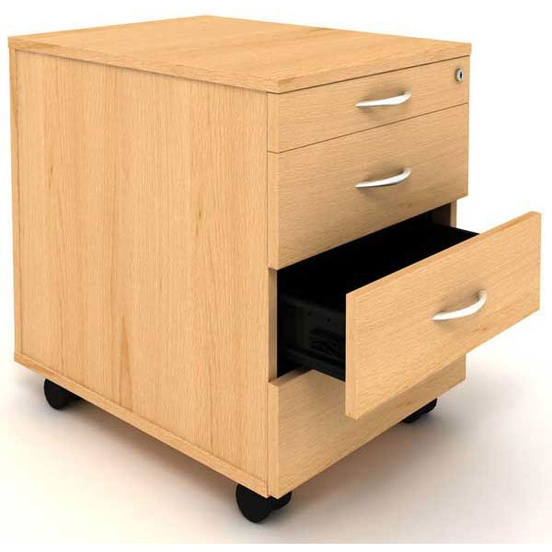
 |  |  |  |  | materiál | DTD laminovaná hr. 18 mm
 |  |  |  |  | hranovanie | ABS hrana 2 mm
 |  |  |  |  | počet zásuviek | 4
 |  |  |  |  | bezpečnosť | uzamykateľný
 |  |  |  |  | chrbát - materiál | HDF doska, hrúbka min. 3 mm
 |  |  |  |  | úchytky | kovové
 |  |  |  |  | kolieska s brzdou | áno
27 | 4 zásuvkový kontajnér č. 2 (Rozmery - šírka 45 cm, hĺbka 60 cm, výška 60 cm, vrátane koliesok, materiál DTD laminovaná hr.18 mm, ABS hrana 2 mm, chrbát- materiál HDF doska, hrúbka min. 3 mm, farba: čerešňa, 4 zásuvky, uzamykateľný, úchytky kovové, strieborná farba, brzda na kolieskach) | 4 |  | 0 | rozmery (š x h x v) | 45x60x60 cm |  | 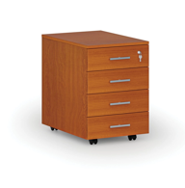
 |  |  |  |  | materiál | DTD laminovaná hr. 18 mm
 |  |  |  |  | hranovanie | ABS hrana 2 mm
 |  |  |  |  | počet zásuviek | 4
 |  |  |  |  | bezpečnosť | uzamykateľný
 |  |  |  |  | chrbát - materiál | HDF doska, hrúbka min. 3 mm
 |  |  |  |  | úchytky | kovové
 |  |  |  |  | kolieska s brzdou | áno
28 | Nábytková skriňa na šanóny 1 (Rozmery - šírka 70-80 cm, hĺbka 35-40 cm, výška 180-190 cm, materiál DTD laminovaná hr. 18 mm, ABS hrana 2 mm,chrbát- materiál HDF doska, hrúbka min. 3 mm, farba: buk, dub, čerešňa, dub sonoma, dub bardolino, biela, resp. podľa vzorkovníka, úchytky kovové, strieborná farba, v spodnej časti otváracie dvierka, horná časť otvorená, delená na 3 časti) | 83 |  | 0 | rozmery (š x h x v) | 70-80 x 35-40 x 180-190 cm
 |  |  |  |  | materiál | DTD laminovaná hr. 18 mm
 |  |  |  |  | hranovanie | ABS hrana 2 mm
 |  |  |  |  | dolná časť skrinky | otváracie dvierka, delená na 2 časti
 |  |  |  |  | chrbát - materiál | HDF doska, hrúbka min. 3 mm
 |  |  |  |  | horná časť skrinky | otvorená , delená na 3 časti
 |  |  |  |  | úchytky | kovové
29 | Nábytková skriňa na šanóny 2 (Rozmery - šírka 70-80 cm, hĺbka 35- 40 cm, výška 180- 190 cm, materiál DTD laminovaná hr. 18 mm, ABS hrana 2 mm,chrbát- materiál HDF doska, hrúbka min. 3 mm, farba: buk, dub, čerešňa, dub sonoma, dub bardolino, biela, resp. podľa vzorkovníka, úchytky kovové, strieborná farba, v spodnej časti otváracie dvierka, horná časť otvorená, delená na 2 časti) | 34 |  | 0 | rozmery (š x h x v) | 70-80 x 35-40 x 180-190 cm
 |  |  |  |  | materiál | DTD laminovaná hr. 18 mm
 |  |  |  |  | hranovanie | ABS hrana 2 mm
 |  |  |  |  | dolná časť skrinky | otváracie dvierka, delená na časti
 |  |  |  |  | chrbát - materiál | HDF doska, hrúbka min. 3 mm
 |  |  |  |  | horná časť skrinky | otvorená , delená na 2 časti
 |  |  |  |  | úchytky | kovové
30 | Nábytkový regál na šanóny (Rozmery - šírka 70- 80 cm, hĺbka 35-40 cm, výška 180-190 cm materiál DTD laminovaná hr.18 mm, ABS hrana 2 mm, chrbát- materiál HDF doska, hrúbka min. 3 mm, farba: Buk, dub, čerešňa, dub sonoma, dub bardolino, biela, resp. podľa vzorkovníka, otvorená, delená na 5 časti) | 15 |  | 0 | rozmery (š x h x v) | 70-80 x 35-40 x 180-190 cm
 |  |  |  |  | materiál | DTD laminovaná hr. 18 mm
 |  |  |  |  | chrbát - materiál | HDF doska, hrúbka min. 3 mm
 |  |  |  |  | hranovanie | ABS hrana 2 mm
 |  |  |  |  | druh skrinky | otvorená , delená na 5 častí
31 | Nábytková skriňa nízka č.1 (Rozmery - šírka 70-80 cm, hĺbka 35- 40 cm, výška 78-80 cm materiál DTD laminovaná hr.18 mm, ABS hrana 2 mm, chrbát- materiál HDF doska, hrúbka min. 3 mm, farba: buk, dub, čerešňa, dub sonoma, dub bardolino, biela, resp. podľa vzorkovníka, úchytky kovové, strieborná farba, v spodnej časti otváracie dvierka, vnútorný priestor delený policami) | 57 |  | 0 | rozmery (š x h x v) | 70-80 x 35-40 x 78-80 cm
 |  |  |  |  | materiál | DTD laminovaná hr. 18 mm
 |  |  |  |  | chrbát - materiál | HDF doska, hrúbka min. 3 mm
 |  |  |  |  | hranovanie | ABS hrana 2 mm
 |  |  |  |  | dvierka | otváracie dvierka, delená na časti
 |  |  |  |  | úchytky | kovové
32 | Nábytková skriňa nízka č. 2 (Rozmery - šírka 70 cm, hĺbka 40 cm, výška 80 cm materiál DTD laminovaná hr.18 mm, ABS hrana 2 mm, chrbát- materiál HDF doska, hrúbka min. 3 mm, farba: čerešňa, úchytky kovové, strieborná farba, v spodnej časti otváracie dvierka, vnútorný priestor delený policami) | 2 |  | 0 | rozmery (š x h x v) | 70x40x80 cm |  | 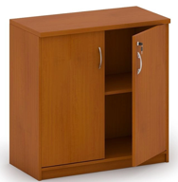
 |  |  |  |  | materiál | DTD laminovaná hr. 18 mm
 |  |  |  |  | chrbát - materiál | HDF doska, hrúbka min. 3 mm
 |  |  |  |  | hranovanie | ABS hrana 2 mm
 |  |  |  |  | dvierka | otváracie dvierka, delená na časti
 |  |  |  |  | úchytky | kovové
33 | Knihovnica s dvierkami úzka (Rozmery - šírka 70- 80 cm, hĺbka 28-30 cm, výška 180-190 cm, materiál DTD laminovaná hr. 18 mm, ABS hrana 2 mm, chrbát- materiál HDF doska, hrúbka min. 3 mm, farba: buk, dub, čerešňa, dub sonoma, dub bardolino, biela, resp. podľa vzorkovníka, úchytky kovové, strieborná farba, v spodnej časti otváracie dvierka, horná časť otvorená - delená na 3 časti) | 26 |  | 0 | rozmery (š x h x v) | 70-80 x 28-30 x 180-190 cm
 |  |  |  |  | materiál | DTD laminovaná hr. 18 mm
 |  |  |  |  | chrbát - materiál | HDF doska, hrúbka min. 3 mm
 |  |  |  |  | hranovanie | ABS hrana 2 mm
 |  |  |  |  | dolná časť skrinky | otváracie dvierka, delená na 2 časti
 |  |  |  |  | horná časť skrinky | otvorená , delená na 3 časti
 |  |  |  |  | úchytky | kovové
34 | Knihovnica s policami úzka (Rozmery - šírka 70- 80 cm, hĺbka 28-30 cm, výška 180- 190 cm, materiál DTD laminovaná hr.18 mm, ABS hrana 2 mm,chrbát- materiál HDF doska, hrúbka min. 3 mm, farba: buk, dub, čerešňa, dub sonoma, dub bardolino, biela, resp. podľa vzorkovníka, otvorená, delená na 5 časti) | 15 |  | 0 | rozmery (š x h x v) | 70-80 x 28-30 x 180-190 cm
 |  |  |  |  | materiál | DTD laminovaná hr. 18 mm
 |  |  |  |  | chrbát - materiál | HDF doska, hrúbka min. 3 mm
 |  |  |  |  | hranovanie | ABS hrana 2 mm
 |  |  |  |  | druh skrinky | otvorená , delená na 5 častí
35 | Zásuvková kartotéka (Kartotéka z laminovanej drevotriesky hrúbky 18 mm, hrany dosiek olepené plastovou ABS hranou 2 mm, chrbát- materiál HDF doska, hrúbka min. 3 mm, zásuvky osadené teleskopickými gulôčkovými pojazdmi zo 100% výsuvom , uzamykateľné šuflíky,rozmery: šírka 40-45 cm, hĺbka55- 60 cm , výška 95-105 cm, farba: buk, dub, čerešňa, dub sonoma, dub bardolino, biela, resp. podľa vzorkovníka, spodný sokel, počet zásuviek 3, úchyty zásuvky: vo farbe strieborná) | 11 |  | 0 | rozmery (š x h x v) | 40-45 x 55-60 x 95-105 cm
 |  |  |  |  | materiál | DTD laminovaná hr. 18 mm
 |  |  |  |  | hranovanie | ABS hrana 2 mm
 |  |  |  |  | chrbát - materiál | HDF doska, hrúbka min. 3 mm
 |  |  |  |  | počet zásuviek | 3
 |  |  |  |  | bezpečnosť | uzamykateľný
 |  |  |  |  | spôsob otvárania | teleskopický gulôčkový pojazd zo 100% výsuvom
 |  |  |  |  | úchytky | kovové
 |  |  |  |  | nosnosť šuflíka | min. 30 kg
 |  |  |  |  | kolieska s brzdou | áno
36 | Šatníková skriňa (Rozmery - šírka 90-100 cm, hĺbka 40-50 cm, výška 180-190 cm, materiál DTD laminovaná hr. 18 mm, ABS hrana 2 mm, chrbát- materiál HDF doska, hrúbka min. 3 mm,farba: buk, dub, čerešňa, dub sonoma, dub bardolino, biela, resp. podľa vzorkovník,úchyty kovové, strieborná farba, vo vnútri rozdelená vertikálne na dve samostatné časti , na zavesenie vecí , dole polička na odloženie tašky, dvierka otváracie) | 48 |  | 0 | rozmery (š x h x v) | 90-100 x 40-50 x 180-190 cm
 |  |  |  |  | materiál | DTD laminovaná hr. 18 mm
 |  |  |  |  | hranovanie | ABS hrana 2 mm
 |  |  |  |  | chrbát - materiál | HDF doska, hrúbka min. 3 mm
 |  |  |  |  | členenie skrine | rozdelená vertikálne na zavesenie vecí , dole polička na odloženie tašky
 |  |  |  |  | dvierka | otváracie
37 | Plastová stolička vodeodolná (na bazén) (Univerzálna stohovateľná stolička, vyrobená z kvalitného PP plastu, s vysokou chemickou odolnosťou a zdravotnou bezchybnosťou, nosnosť min. 120 kg, hmotnosť (kg) max. 3,8; celková výška (cm) 80; výška sedadla (cm) 44; šírka sedadla (cm) 45; hĺbka sedadla (cm) 42) | 9 |  | 0 | minimálne rozmery (š x h x v) | 45 x 42 x 44 cm
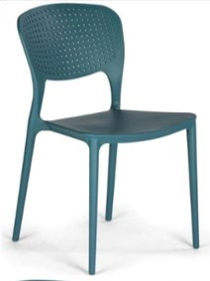
 |  |  |  |  | materiál | plast, vodeodolná
 |  |  |  |  | nosnosť | min. 120 kg
 |  |  |  |  | celková výška | min. 80 cm
 |  |  |  |  | hmotnosť | max. 3,8 kg
 |  |  |  |  | možnosť ukladania | stohovateľná
38 | Stolička s písacou doskou (Rokovacia čalúnená stolička s podrúčkami so sklopným plastovým pultíkom, čierna oceľová konštrukcia (profil ovál), stohovateľná (5 ks), sedák so spodným plastovým krytom, nosnosť min. 120 kg, poťah: látka kategórie BN, farby podľa vzorkovníka) | 296 |  | 0 | možnosť ukladania | stohovateľná min. 5 ks
 |  |  |  |  | konštrukcia | oceľová
 |  |  |  |  | nosnosť | min. 120 kg
 |  |  |  |  | vybavenie | podrúčky, sklopný plastový pultík
 |  |  |  |  | poťah | látka kategórie BN
39 | Váľanda s uložným priestorom (Výklopná molitánová váľanda s dreveným úložným priestorom, rozmer (Š x V x D) v mm: 800 x 500 x 2000, farby podľa vzorkovníka) | 6 |  | 0 | min. rozmery (š x v x d) | 800 x 500 x 2000 mm
 |  |  |  |  | prevedenie | výklopná
 |  |  |  |  | úložný priestor | áno
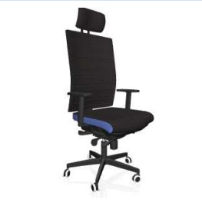
40 | Kancelárska stolička s vyššou hmotnosťou (Ergonomická, plne nastaviteľná stolička, mimoriadne široký sedák, robustná konštrukcia, samostatne výškovo nastaviteľná bedrová opierka, nosnosť min. 150 kg, šírka sedadla 52 cm, hmotnosť max. 18 kg) | 28 |  | 0 | sedák | mimoriadne široký
 |  |  |  |  | bedrová opierka | samostatne výškovo nastaviteľná
 |  |  |  |  | nosnosť | min. 150 kg
 |  |  |  |  | hmotnosť | max 18 kg
 |  |  |  |  | šírka sedadla | min. 52 cm
41 | Stolička pre pacientov lekárenskej ambulancie (Min. šírka sedáku 60 cm, min. nosnoť 150 kg, oceľová konštrukcia, umývateľný povrch, dezinfikovateľný poťah, výplň sedadla a operadla - polyuretánová pena) | 2 |  | 0 | min. šírka sedáku | 60 cm
 |  |  |  |  | nosnosť | min. 150 kg
 |  |  |  |  | konšrukcia | oceľová
 |  |  |  |  | povrch | umývateľný
 |  |  |  |  | výplň sedadla a operadla | polyuretánová pena
 |  |  |  |  | poťah | dezinfikovateľný
42 | Polohovateľné kreslo na výkon očkovania v lekárni s područkami (Min. šírka sedáku 60 cm, min. nosnosť 130 kg, polohovateľná konštrukcia, ktorá umožňuje zdvihnutie nôh vyššie ako je hlava, umývateľný povrch, dezinfikovateľný poťah) | 1 |  | 0 | min. šírka sedáku | 60 cm |  | 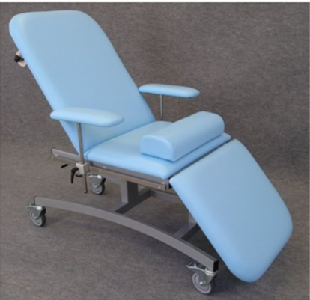
 |  |  |  |  | nosnosť | min. 130 kg
 |  |  |  |  | konštrukcia | polohovateľná, musí umožniť zdvihnutie nôh vyššie ako hlava
 |  |  |  |  | povrch | umývateľný
 |  |  |  |  | poťah | dezinfikovateľný
43 | Nástenná polica s bočnicami (Rozmer 80x35x30 cm, materiál DTD laminovaná doska hr. min. 18 mm, hrana ABS min. 2 mm, farba čerešňa, nosnoť min. 5 kg) | 10 |  | 0 | rozmery (š x h x v) | 80 x 35 x 30 cm
 |  |  |  |  | materiál | DTD laminovaná hr. min.18 mm
 |  |  |  |  | hranovanie | ABS hrana min. 2 mm
 |  |  |  |  | farba | čerešňa
 |  |  |  |  | min. nosnosť | 5 kg
44 | 2-pohovka č.2 (Min. rozmer 140x75x77 cm, min. výška sedáku 41 cm, min. hĺbka sedáku 54 cm, výška nožičiek 18-22 cm, materiál masív, min. nosnosť 240 kg, farba - na výber z viacerých farieb zo vzorkovníka, čalúnenie - látka (100 % polyester), oteruvzdornosť - min. 100 000 martindale, min. gramáž látky - 300 g/m2, bez úložného priestoru) | 5 |  | 0 | min. rozmery | 140 × 75 × 77 cm
 |  |  |  |  | min. výška sedáku | 41 cm
 |  |  |  |  | min. hĺbka sedáku | 54 cm
 |  |  |  |  | výška nožičiek | 18-22 cm
 |  |  |  |  | materiál | masív
 |  |  |  |  | min. nosnosť | 240 kg
 |  |  |  |  | farba | výber zo vzorkovníka
 |  |  |  |  | čalúnenie | látka, 100% polyester
 |  |  |  |  | oteruvzornosť | min. 100 000 martindale
 |  |  |  |  | úložný priestor | bez úložného priestoru
 |  |  |  |  | min. gramáž látky | 300 g/m2
45 | 3 pohovka č. 2 (Min. rozmer 182x75x77 cm, min. výška sedáku 41 cm, min. hĺbka sedáku 54 cm, min. šírka sedu 142 cm, výška nožičiek 18-22 cm, materiál masív, min. nosnosť 360 kg, farba - na výber z viacerých farieb zo vzorkovníka, čalúnenie - látka (100 % polyester), oteruvzdornosť - min. 100 000 martindale, min. gramáž látky - 300 g/m2, bez úložného priestoru) | 5 |  | 0 | min. rozmery | 182 × 75 × 77 cm
 |  |  |  |  | min. výška sedáku | 41 cm
 |  |  |  |  | min. hĺbka sedáku | 54 cm
 |  |  |  |  | min. šírka sedu | 142 cm
 |  |  |  |  | výška nožičiek | 18-22 cm
 |  |  |  |  | materiál | masív
 |  |  |  |  | min. nosnosť | 360 kg
 |  |  |  |  | čalúnenie | látka, 100% polyester
 |  |  |  |  | oteruvzornosť | min. 100 000 martindale
 |  |  |  |  | farba | výber zo vzorkovníka
 |  |  |  |  | úložný priestor | bez úložného priestoru
 |  |  |  |  | min. gramáž látky | 300 g/m2
46 | Kreslo k pohovke č. 2 (Min. rozmer 80x75x74 cm, min. výška sedáku 43 cm, výška nožičiek 18-22cm, min. nosnosť 120 kg, farba - na výber z viacerých farieb zo vzorkovníka, čalúnenie - látka (100 % polyester), oteruvzdornosť - min. 100 000 martindale, min. gramáž látky - 300 g/m2) | 5 |  | 0 | min. rozmery | 80 x 75 x 74 cm
 |  |  |  |  | min. výška sedáku | 43 cm
 |  |  |  |  | výška nožičiek | 18-22 cm
 |  |  |  |  | min. nosnosť | 120 kg
 |  |  |  |  | čalúnenie | látka, 100% polyester
 |  |  |  |  | farba | výber zo vzorkovníka
 |  |  |  |  | oteruvzornosť | min. 100 000 martindale
 |  |  |  |  | min. gramáž látky | 300 g/m2
Celková cena v Eur bez DPH za celý predmet zákazky |  |  | 0

*(uchádzač vpíše vlastná výroba podľa požadovaných parametrov, alebo vloží link na webovú stránku, kde si verejný obstarávateľ overí požadované parametre, alebo napíše technický, resp. produktový list, pričom ho zároveň priloží do ponuky)
V.........................................., dňa.......................... |  | sem uchádzač vloží vlastnoručný podpis a pečiatku (tento tex zmaže)

 |  | sem uchádzač vpíše meno, priezvisko, funkciu osoby oprávnenej/splnomocnenej konať za uchádzača (tento test zmaže)

